상품제안서
유니영 불멍 모닥불 캠핑 초음파 가습기 200ml | 상품코드: S43491

 |  |  |  |  |  |  | 02-713-8555 | www.synergygift.co.kr
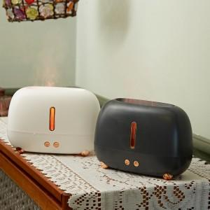

【상세/제작정보】

【인쇄/포장옵션】 | 레이저 / 포장지포장

【공급단가】 | 수량 | 50~ | 100~ | 500~ | 1,000~ | 3,000~
*VAT별도 | 단가 | 14,040원 | 13,280원 | 12,630원 | 12,310원 | 12,090원
 | 화이트 | 14,040원 | 13,280원 | 12,630원 | 12,310원 | 12,090원
 | 그레이 | 14,040원 | 13,280원 | 12,630원 | 12,310원 | 12,090원

【상품 URL】 | https://www.synergygift.co.kr:443/src/goods_detail.php?gdno=43491

